INICIAL
 | COORDINACION ADMINISTRATIVA
 | ANALISIS SITIO WEB SUGEF

 |  | ESTILO TIPOGRAFIA |  |  | USO | NIVELES |  |  |  | FORMATO |  |  |  |  |  |  | MATERIALES SUPLEMENTARIOS |  |  |  | ACTUAL.
 |  |  |  |  |  |  |  |  |  | Alineacion | Márgenes | Interlineado | Sangría | Uso | Narrativa | Imágenes | Tablas | Archivos | Fotos | Videos | Info.
 |  | Letra | Tamaño | Color | Cursiv | Encab | Pie | Libro Marcas | Botonera | Texto |  | Parrafos |  | Cursivas |  |  |  | Datos
 | Plantilla General
1 | Bandera Costa Rica
2 | Noticias SUGEF
3 | Ultimas Publicaciones
4 | Consultas
 | Manuales
 | Consulte Aquí Reporte
 | Informacion Financiera Contable
 | Normativa Vigente
6 | Educacion Financiera
 | Reporte Crediticio
 | Consejos para Administrar Finanzas
 | Datos e Indicadores
7 | Enlaces Interes
 | SUPEN
 | SUGESE
 | SUGEVAL
 | SUGEF
 | CIF
8 | Le ayudamos si usted es…
 | Supervisado
 | Prensa
 | Estudiante-Investigador
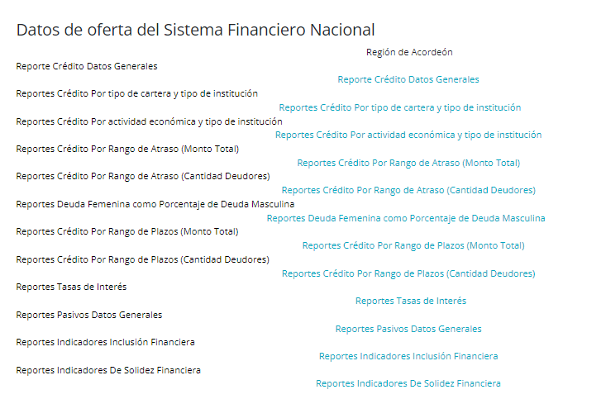
1-PLANTILLA GENERAL
1.1 Inactividad de las botoneras internas
1.2 Direccion fisica: Revision aspectos esenciales | Revision Direccion Fisica: Aspectos esenciales
1.3 | Revision Circulares (Actualizacion)

2-BANDERA COSTA RICA
2.1 Ampliar tamaño, definir posicionamiento

5-Consultas
5.1 Manuales: Las imágenes de los libros son diferentes, valorar si se desea unificar
5.1.1. La seccion de Manuales incluye el Padron de Inversiones Oct-2020, valorar si la info.es requerida, actualizacion?
5.2. Consulte Aquí Reporte: Enlace Gaudi

6-Educacion Financiera: Actualizacion de informacion, perdida lectura, Cronologia
6.1. Consejos de Abr-2023 en adelante, valorar mantener Cronologia
6.2. Valorar requerimiento imágenes inferiores, duplicidad titulos, actualizacion info.

SOBRE SUGEF
 | COORDINACION ADMINISTRATIVA
 | ANALISIS SITIO WEB
 | SOBRE SUGEF

 |  | ESTILO TIPOGRAFIA |  |  | USO | NIVELES |  |  |  | FORMATO |  |  |  |  |  |  | MATERIALES SUPLEMENTARIOS |  |  |  | ACTUAL.
 |  |  |  |  |  |  |  |  |  | Alin | Márgenes | Interlin | Sangría | Uso | Narrativa | Imágenes | Tablas | Archivos | Fotos | Videos | Info.
 |  | Letra | Tamaño | Color | Cursiv | Encab | Pie | Libro Marcas | Botonera | Texto |  | Parrafos |  | Cursivas |  |  |  | Datos
 | Sobre SUGEF
1 | Marco Legal
 | SINALEVI
2 | Antecedentes
3 | Marco Estrategico
4 | Estructura Organizacional
5 | Objetivos y Funciones
6 | Transparencia
 | Bienes y Gastos Fijos
 | Recursos Humanos
 | Indice Salarial
 | Descripciones de puestos
 | Plazas Disponibles
 | Proceso Contratacion Personal
 | Vacaciones
 | Incapacidades
 | Informes Calificacion Personal
 | Jerarcas y Decisiones
 | Atestados Puestos Gerenciales
 | Perfil Profesional Puestos
 | Dietas
 | Acuerdos y Resoluciones
 | Circulares Externas
 | Actas Juntas Drectivas
 | Contrataciones Administrativas
 | Plan Compras
 | Tramites SICOP
 | Tramites No Concursados
 | Informe Viajes
 | Presupuestos
 | Presupuesto Ordinario
 | Informe Liquidacion Presupuestaria
 | Reporte Anual Financiero
 | Planes Institucionales
 | Plan Estrategico
 | Informes Institucionales
 | Tramites y Servicios
 | Requisitos
 | SICVECA
 | CIC
 | Sistema Administracion Usuarios Externos
 | Sistema Notificaciones
 | Sugef Directo
 | Reserva Liquidez
 | Educacion Financiera
 | Reporte Crediticio
 | Consejos para Administrar Finanzas
 | Datos e Indicadores
 | Participacion Ciudadana
 | Comunicados
 | Boletin Financiero
 | Preguntas Frecuentes
 | Formularios
 | Datos Abiertos
 | Presupuestos | Remite Presupuestos
 | Adquisiciones | Remite Contrataciones Administrativas
 | Escalas Salariales | Remite RH
 | Proyecto Mejora Regulatoria
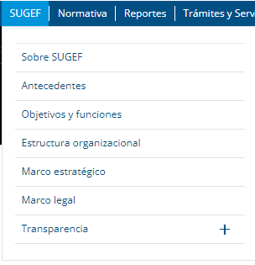
1-SOBRE SUGEF
1.1 Ordenamiento informacion, incongruencia SubMenu
1.2 Direccion fisica: Revision aspectos esenciales | Revision Direccion Fisica: aspectos esenciales
1.3 Revision de Infinitivo utilizado en Vision
1.4 Actualizacion Organigrama, en caso sea el mismo, nota al Pie
1.5 Revision de Objetivo General ¨Será¨ ¨Es¨
1.6 Inactividad de botoneras internas
1.7 Bienes y Gastos Fijos: La Tabla esta incompleta con info. 2021, definir simbolo moneda
1.8 Recursos Humanos: Indice Salarial (Actualizacion), Bolsa Empelo (Actualizacion)
 | Actualizacion: Bolsa Empleo, Vacaciones, Incapacidades, Informes Calificacion Personal
 | Curriculum Vitae Intendente sin Fotografia, actualizacion info. ambos
 | Dietas, Reporte Anual Financiero: Valorar mantenimiento de apartado, Boletin Financiero Trimestral (No contiene info.)
 | Acuerdos y Resoluciones, Circulares Externas, Informes Institucionales: Ordenamiento Cronologico
1.9 | Planes Institucionales: Valoracion abanicos, imagen plana inicial
1.10 Formularios: Ampliar espacio para texto
1.11 Proyecto Mejora Regulatoria: Revision exhaustiva Cronologia

